상품제안서
트리아이나 갓성빔 프로젝터 | 상품코드: S41039

 |  |  |  |  |  |  | 02-713-8555 | www.synergygift.co.kr
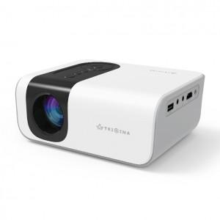 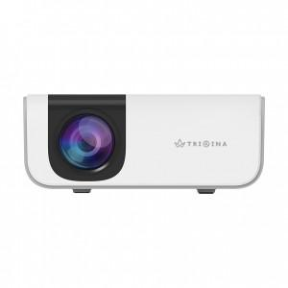 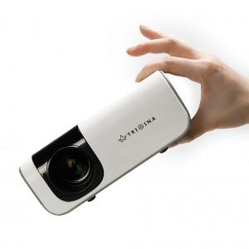

【상세/제작정보】

【인쇄/포장옵션】 | / 포장지포장

【공급단가】 | 수량 | 10~ | 30~ | 50~ | 100~ | 300~
*VAT별도 | 단가 | 162,500원 | 153,750원 | 146,250원 | 142,500원 | 140,000원

【상품 URL】 | https://www.synergygift.co.kr:443/src/goods_detail.php?gdno=41039

